tulos
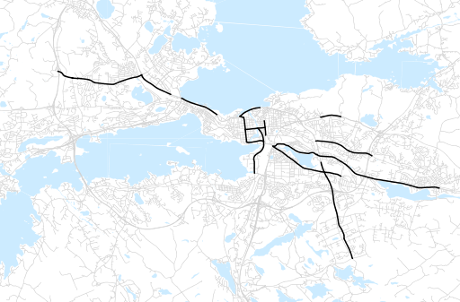
Otsikko | maaliskuu 2013
Tilasto | liikennesuorite
Laskenta-aineisto | Kuukauden konstruoitu keskivuorokausiliikenne
Laskentajakso | 04.12 - 03.13
Viikonpäivät
Aikaväli
Vertailujakso

 | huhtikuu-12 | toukokuu-12 | kesäkuu-12 | heinäkuu-12 | elokuu-12 | syyskuu-12 | lokakuu-12 | marraskuu-12 | joulukuu-12 | tammikuu-13 | helmikuu-13 | maaliskuu-13
Liikennesuorite | 499,479 | 520,351 | 503,979 | 451,984 | 505,863 | 512,970 | 500,536 | 499,827 | 480,596 | 474,114 | 469,114 | 478,385

Kuukausiraportti

